Titel

Statistischer Bericht
Lohn- und Einkommensteuer
2021
EVAS-Nummer
73111
Ergänzung zur Datenbank
GENESIS-Online
Die Datenbank des Statistischen Bundesamtes

Erschienen am 04. Juni 2025
Ende des Titelblatts.

GENESIS-Online
zur Inhaltsübersicht
Übersicht GENESIS-Online
Für den Bereich der Lohn- und Einkommensteuer sind in GENESIS-Online folgende Abrufmöglichkeiten gegeben:
Code | Inhalt | Zeitraum
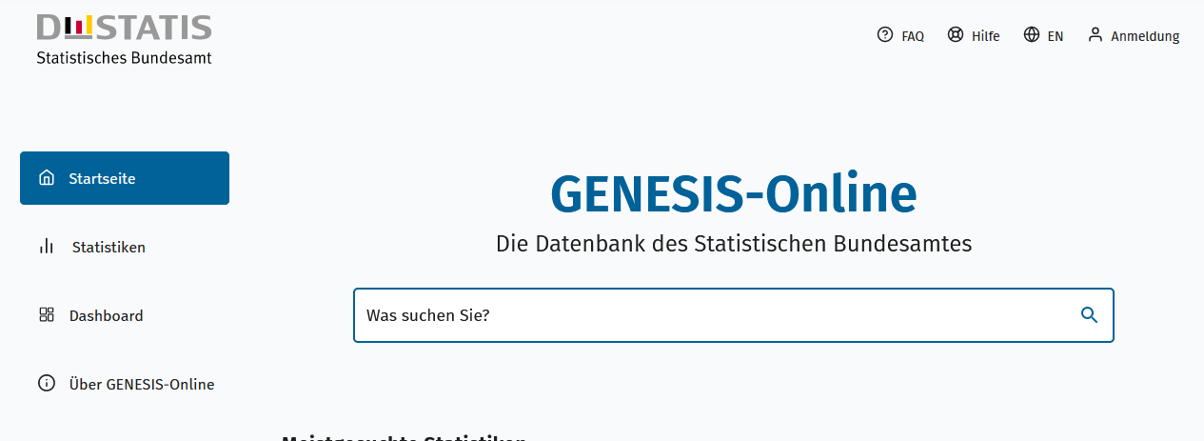
Geben Sie den Code
(z. B. 12345-0005) in das Suchfenster der Datenbank GENESIS-Online ein.
73111-0001 | Lohn- und Einkommensteuerpflichtige mit pos. Einkünften, Gesamtbetrag der Einkünfte, Einkommen, Zu versteuerndes Einkommen, Festgesetzte Einkommensteuer: Deutschland, Jahre | Jährlich ab 1989
73111-0002 | Lohn- und Einkommensteuerpflichtige mit positiven Einkünften: Deutschland, Jahre, Einkunftsarten | Jährlich ab 1989
73111-0003 | Lohn- und Einkommensteuerpflichtige mit geltend gemachten Zuwendungen: Deutschland, Jahre, Art der Zuwendungen, Grund-/Splittingtabelle, Größenklassen der Einkünfte | Jährlich ab 2007
73111-0004 | Lohn- und Einkommensteuerpflichtige mit außergewöhnlichen Belastungen: Deutschland, Jahre, Art der außergew. Belast., Grund-/Splittingtabelle, Größenklassen der Einkünfte | Jährlich ab 2007
73111-0020 | Betriebe, Einkünfte (Einnahmenüberschussrechnung): Deutschland, Jahre, Einkunftsarten, Gewinnermittlung | Jährlich ab 2013

